Лист1
Вид | Артикул | Фото | Наименование товара | Название | Материал | Цвет | Цена продажи
Фалоимитаторы | F-RV001 | 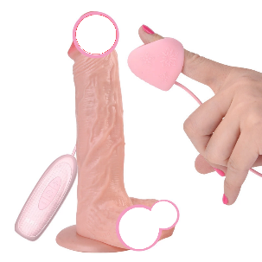 | Уникальный фалоимитатор с дополнительной стимуляцией клитора и подогревом, который доставит удовольствие и блаженство. | Фалоимитатор с массажером для клитора | ABS+TRE | телесный | 15,000
Фалоимитаторы | F-RV002 | 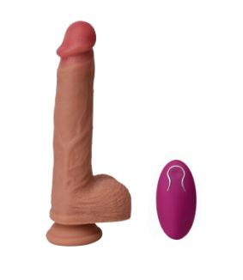 | Большой фалоимитатор, в фунцией ротации и беспроводным пультом. Размер 21*4,5 | Фалоимитатор большой с б\п пультом | Медицинский силикон | телесный | 17,000
Фалоимитаторы | F-RV003 | 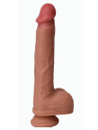 | Большой фалоимитатор, без вибраций, максимально схож с живым членом. Размер 21*4,2 | Фалоимитатор большой | Медицинский силикон | телесный | 12,000
Фалоимитаторы | F-RV004 | 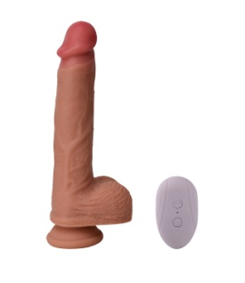 | Большой фалоимитатор, в фунцией ротации головки и беспроводным пультом. Размер 24*4,2 | Фалоимитатор большой с б\п пультом | Медицинский силикон | телесный | 15,000
Фалоимитаторы | ED-34 | 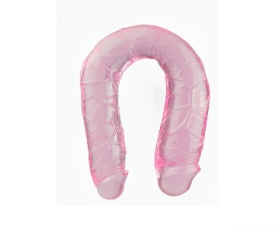 | Двухстороний фалоимитатор, доставит как одному человеку так и двум. | Двухстороний фалоимитатор U | Медицинский силикон | розовый | 6,000
Фалоимитаторы | ED-36 | 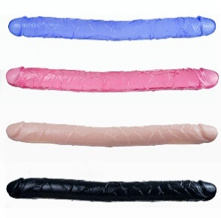 | Двухстороний фалоимитатор, доставит как одному человеку так и двум. | Двухстороний фалоимитатор | Медицинский силикон | разные цвета | 6,000
Фалоимитаторы | B-BD2 | 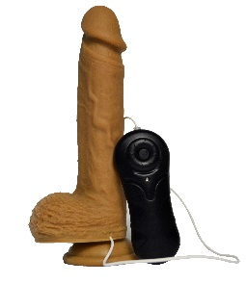 | Реалистичный фалоимитатор с пультом на проводе. Размер 22*4 | Реалистичный фалоимитатор с пультом на проводе | Медицинский силикон | телесный | 12,000
Фалоимитаторы | B-BD3 |  | Реалистичный фалоимитатор. Размер 20,4*4 | Реалистичный фалоимитатор | Медицинский силикон | телесный | 12,000
Фалоимитаторы | B-BD4 | 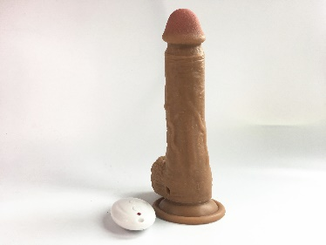 | Реалистичный фалоимитатор с бепроводным пультом, он заставит кричать от наслаждения. Размер 22*4 | Реалистичный фалоимитатор с бепроводным пультом | Медицинский силикон | телесный | 15,000
Фалоимитаторы | B-BD5 | 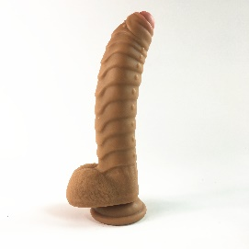 | Реалистичный фалоимитатор с усиленной стимуляцией точки G, для дам которые знают чего хотят. Размер 21*4 | Реалистичный фалоимитатор с усиленной стимуляцией точки G | Медицинский силикон | телесный | 12,000
Фалоимитаторы | B-BD6 | 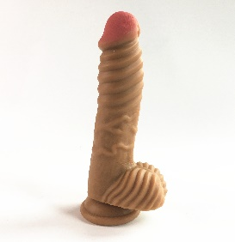 | Реалистичный фалоимитатор с усиленной стимуляцией, его нужно попробовать. Размер 20*4 | Реалистичный фалоимитатор с усиленной стимуляцией | Медицинский силикон | телесный | 12,000
Фалоимитаторы | B-BD7 | 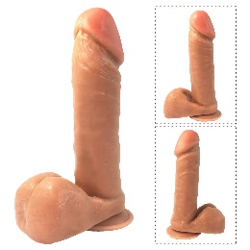 | Реалистичный фалоимитатор, он выглядит и чувствуется как живой. Размер 19,5*4 | Реалистичный фалоимитатор | Медицинский силикон | телесный | 8,000
Фалоимитаторы | B-BD8 | 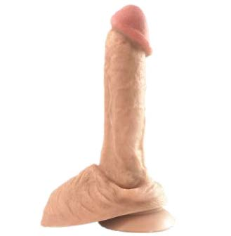 | Реалистичный фалоимитатор, он выглядит и чувствуется как живой. Размер 20*4,2 | Реалистичный фалоимитатор | Медицинский силикон | телесный | 8,000
Фалоимитаторы из стекла | ST15017 |  | Двухсторонний фалоимитатор из стекла. | Двухсторонний фалоимитатор из стекла. | Стекло | красный | 5,000
Фалоимитаторы из стекла | ST15004 |  | Двухсторонний фалоимитатор из стекла. | Двухсторонний фалоимитатор из стекла. | Стекло | Синий | 5,000
Фалоимитаторы | MF-1569 | 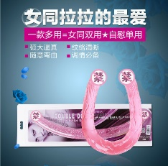 | Двухстороний фалоимитатор, доставит как одному человеку так и двум. | Двухстороний фалоимитатор U | Медицинский силикон | розовый | 6,000
Фалоимитаторы | F101 | 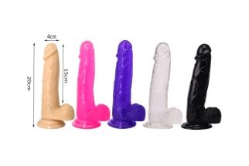 | Реалистичный фалоимитатор из нежного силикона. Размер 20*4\17,8*3,5\15,3*3,2 | Реалистичный фалоимитатор | ТРЕ силикон | разноцветный | 3,000
Фалоимитаторы | F104 | 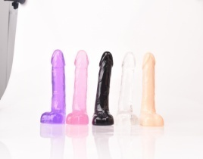 | Реалистичный фалоимитатор из нежного силикона. Размер 11,5*2,5 | Реалистичный фалоимитатор | ТРЕ силикон | разноцветный | 3,000
Фалоимитаторы | F106 | 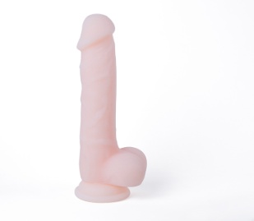 | Реалистичный фалоимитатор из нежного силикона. Размер 19,5*4 | Реалистичный фалоимитатор | ТРЕ силикон | прозрачный | 7,000
Фалоимитаторы | F107 | 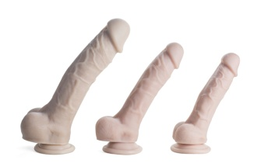 | Реалистичный фалоимитатор из нежного силикона. Размер 24,5*4,8\20,5*3,8\18,5*3,2 | Реалистичный фалоимитатор | ТРЕ силикон | реалистик | 3000-4000-6000
Фалоимитаторы | F110 | 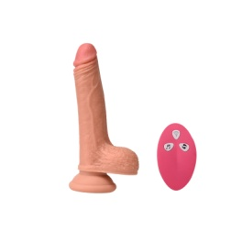 | Большой фалоимитатор, в фунцией ротации и беспроводным пультом. Размер 16,5*3,5 | Реалистичный фалоимитатор | ТРЕ силикон | реалистик | 15,000
Фалоимитаторы | F111 | 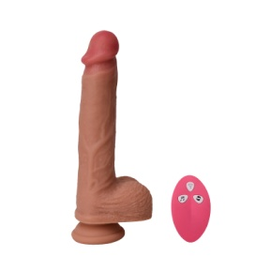 | Большой фалоимитатор, в фунцией ротации и беспроводным пультом. Размер 21*4,2 | Реалистичный фалоимитатор | ТРЕ силикон | реалистик | 15,000
Фалоимитаторы | F114 |  | Реалистичный фалоимитатор из нежного силикона. Размер 16*3,5 | Реалистичный фалоимитатор | ТРЕ силикон | реалистик | 6,000
Фалоимитаторы | F112 | 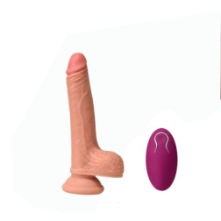 | Реалистичный фалоимитатор из нежного силикона c пультом. Размер 16*3,6 | Реалистичный фалоимитатор | ТРЕ силикон | реалистик | 17,000

